Sheet1
序号 | 内容 | 备注
1 | Github和Git是什么关系： Git是版本控制软件 Github是项目代码托管的平台，借助git来管理项目代码
2 | Git是一个免费、开源的版本控制软件
3 | 什么是版本控制系统 | 版本控制是一种记录一个或若干个文件内容变化，以便将来查阅特定版本修订情况得系统。 系统具体功能 记录文件的所有历史变化 随时可恢复到任何一个历史状态 多人协作开发或修改 错误恢复
4 | Github是全球最大的社交编程及代码托管网站（https://github.com/）。 Github可以托管各种git库，并提供一个web界面（用户名.github.io/仓库名）
5 | 仓库（Repository） 仓库的意思，即你的项目，你想在 GitHub 上开源一个项目，那就必须要新建一个 Repository ，如果你开源的项目多了，你就拥有了多个 Repositories 。 仓库用来存放项目代码，每个项目对应一个仓库，多个开源项目则有多个仓库。
6 | 收藏（Star） 收藏项目，方便下次查看。 仓库主页star按钮，意思为收藏项目的人数，在 GitHub 上如果你有一个项目获得100个star都算很不容易了！
7 | 复制克隆项目（Fork） 这个不好翻译，如果实在要翻译我把他翻译成分叉，什么意思呢？ 你开源了一个项目，别人想在你这个项目的基础上做些改进，然后应用到自己的项目中， 这个时候他就可以 Fork 你的项目（打开项目主页点击右上角的fork按钮即可）， 然后他的 GitHub 主页上就多了一个项目，只不过这个项目是基于你的项目基础（本质上是在原有项目的基础上新建了一个分支），他就可以随心所欲的去改进，但是丝毫不会影响原有项目的代码与结构。 | 
8 | 发起请求（Pull Request） 发起请求，这个其实是基于 Fork 的，还是上面那个例子，如果别人在你基础上做了改进，后来觉得改进的很不错，应该要把这些改进让更多的人收益，于是就想把自己的改进合并到原有项目里，这个时候他就可以发起一个 Pull Request（简称PR） ，原有项目创建人，也就是你，就可以收到这个请求，这个时候你会仔细review他的代码，并且测试觉得OK了，就会接受他的PR，这个时候他做的改进原有项目就会拥有了。 解释：A用户有test仓库，B用户通过点击fork，将A用户/test仓库克隆（复制一份）到自己的仓库。最后，B用户也会有和A用户同样的test仓库。当B用户在项目中需要添加demo.jsp页面来完善项目，觉得需要分享给A用户，那么就会发起请求（pull request）通知A用户，等待A用户查看完后，感觉还不错，就可可以合并到原项目中去。 | 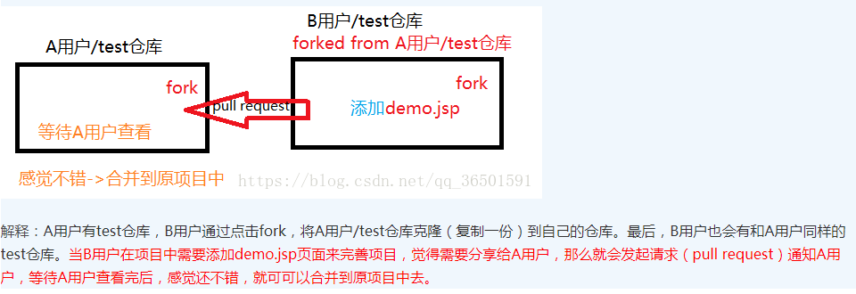
9 | 关注（Watch） 关注项目，当项目更新可以接收到通知。 这个也好理解就是观察，如果你 Watch 了某个项目，那么以后只要这个项目有任何更新，你都会第一时间收到关于这个项目的通知提醒。
10 | 事务卡片（Issue） 发现代码BUG，但是目前没有成型代码，需要讨论时用； 问题的意思，举个例子，就是你开源了一个项目，别人发现你的项目中有bug，或者哪些地方做的不够好，他就可以给你提个 Issue ，即问题，提的问题多了，也就是 Issues ，然后你看到了这些问题就可以去逐个修复，修复ok了就可以一个个的 Close 掉。
11 | 推送（Push)
12 | 克隆（Clone)
13 | 进行拉取(Pull)
14 | 你出了一版方案A，在大家讨论后，你改到B，结果再讨论，大家觉得还是不如用A，这时发现A没有另存，还得再改回去！在GitHub中就不用担心，它会记录你提交的每个版本，并把这些都放在一个仓库（Repository）里，而每一次提交改变就是 Commit，你可以随时回退到任意一个版本。
15 | 此外你还很可能遇到方案衍生的情况，在方案A的基础上，改出了一种方案B，又改出了一种方案C，可能还分别衍生出B1、B2及C1、C2，在GitHub里有分支（Branches）可以记录这种方案的分化过程。
16 | 后来你觉得B1和C2方案中都有可取的地方，把它们融合一下就可以输出终稿了，Git里当然也支持这种分支合并（Merged）。
17 | 开源的项目是任何人都可见，你可以Fork一个项目，这相当于在你的账号下从原项目新建了一个分支，你可以在此基础上改动，如果有希望提交给原作者的成果，可以发合并申请到原库（Pull Request），原作者可以看到通知并决定是否合并。通过这种方式，大家就可以合力将某个开源项目变得更好。
18 | 在github上，提交&保存修改的操作是commits。
19 | Pull Request其实就是开发者在本地修改 了源代码后，向Git仓库提出一个合并请求，并且可以在评论中添加比如“这个BUG已经修复，可以合并一下吗？” 或者是“我添加了一个新功能，可以合并一下吗？”，这样我们就可以很轻松的修改了项目的源代码，并且将我们 修改的细节公布出来，当然这个合并请求如果有违项目意愿也可以被close掉。
20
21
22
23
24
25
26
27
28

